Ficha análisis situación
FICHA DE ANÁLISIS DE LA SITUACIÓN DE RIESGO PRIORIZADA PLAN DEPARTAMENTAL TERRITORIO MEMORIA Y CONVIVENCIA SECRETARÍA DE EDUCACIÓN - NORTE DE SANTANDER
¿Cuál es la situación de riesgo que más afecta la convivencia, la vida y la integridad en la comunidad educativa? | (Mencione en un máximo de 10 palabras la situación priorizada en el establecimiento educativo que más afecta la convivencia, la vida y la integridad; tenga en cuenta que estas situaciones pueden referirse de modo más específico al ejercicio de los derechos humanos, sexuales y reproductivos. La priorización es un proceso de focalización que pretende definir un orden para la atención a las situaciones de convivencia, no excluyendo otras situaciones de importancia institucional. Una situación no necesariamente es prioritaria por la frecuencia con la que ocurre, sino por las afectaciones que tiene en la comunidad educativa; sin embargo, es posible que la mayor situación de riesgo sea también la más frecuente. Asimismo, es importante que el establecimiento educativo se conciba como un sistema dinámico que dialoga con el entorno en el que se sitúa, generando recorridos que pueden leerse en términos de relaciones complejas.)
 | "La vulnerabilidad en ambito escolar rural"
¿Con qué capacidades cuenta el establecimiento educativo para afrontar la situación de riesgo priorizada? | Estas son las tres (3) fortalezas o recursos con los que cuenta el establecimiento educativo para afrontar la situación que más afecta la convivencia, la vida y la integridad:
 | 1. Los docentes y personal administrativo del CER Buenavista, al ser parte de la misma comunidad, poseen un conocimiento profundo de las necesidades, costumbres y desafíos de los estudiantes y sus familias
 | 2 El cuerpo docente del Cer Buenvista, busca adaptar los programas educativos y las estrategias de enseñanza a las particularidades del corregimiento al que pertenece, lo que facilita la conexión con los estudiantes y sus familias.
 | 3. Las relaciones de confianza establecidas con la comunidad Educativa, permiten identificar tempranamente las dificultades que enfrentan los estudiantes y brindar un apoyo más personalizado.
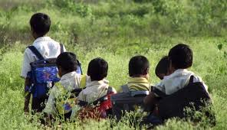 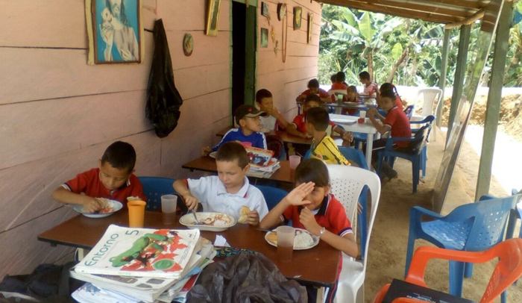 ¿Qué vulnerabilidades presentes en el establecimiento educativo hacen más probable que el riesgo se mantenga o empeore? | Estos son los tres (3) factores que hacen que sea más probable que el riesgo se mantenga o empeore:
 | 1. Desigualdad en el Acceso a Recursos: 1.1 .Brecha digital: La falta de acceso a internet y dispositivos tecnológicos limita las oportunidades de aprendizaje en línea y reduce la capacidad de los estudiantes para acceder a información y recursos educativos de calidad. Escases de materiales educativos: La falta de libros, cuadernos, materiales didácticos y otros recursos básicos puede obstaculizar el proceso de enseñanza-aprendizaje. 1.2.Infraestructura inadecuada: Escuelas con instalaciones deficientes, falta de mantenimiento y espacios reducidos limitan las actividades educativas y pueden afectar la salud y el bienestar de los estudiantes.
 | 2. . Falta de Políticas Públicas Efectivas: 2.1.Desatención de las zonas rurales: La falta de políticas públicas enfocadas en el desarrollo de las zonas rurales y en la mejora de la calidad educativa en estas áreas puede perpetuar las desigualdades. 2.2.Financiamiento insuficiente: La asignación de recursos insuficientes para la educación en zonas rurales limita la capacidad de las escuelas para implementar programas de mejora y atender las necesidades específicas de los estudiantes. 2.3.Falta de coordinación interinstitucional: La falta de coordinación entre los diferentes niveles de gobierno y las instituciones educativas dificulta la implementación de proyectos y programas que aborden de manera integral la problemática de la vulnerabilidad
 | 3. Cambio Climático y Desastres Naturales: 3.1Eventos climáticos extremos: Los eventos climáticos extremos, como sequías, inundaciones y huracanes, pueden causar daños a las infraestructuras educativas, interrumpir las clases y generar un estrés adicional en las comunidades. 3.2.Desplazamiento de poblaciones: Los desastres naturales pueden obligar a las familias a desplazarse, lo que interrumpe la educación de los niños y niñas y genera traumas psicológicos. Inseguridad alimentaria: Los cambios en los patrones climáticos pueden afectar la producción agrícola y generar inseguridad alimentaria, lo que a su vez afecta el rendimiento académico de los estudiantes

